상품제안서
국내 마리엔느 핀코트 손수건 2종 세트 | 상품코드: S36737

 |  |  |  |  |  |  | 02-713-8555 | www.synergygift.co.kr
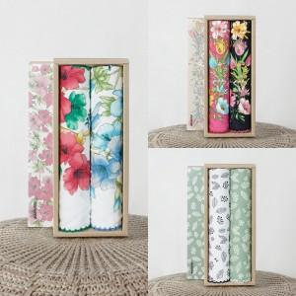

【상세/제작정보】 | ※판비 별도 상품입니다.

【인쇄/포장옵션】 | 실크, 스티커 / 포장불가능

【공급단가】 | 수량 | 50~ | 100~ | 500~ | 1,000~ | 2,000~
*VAT별도 | 단가 | 9,310원 | 8,970원 | 8,620원 | 8,280원 | 8,070원

【상품 URL】 | https://www.synergygift.co.kr:443/src/goods_detail.php?gdno=36737

